Tipps
Zellen automatisch ausfüllen | EASY4ME

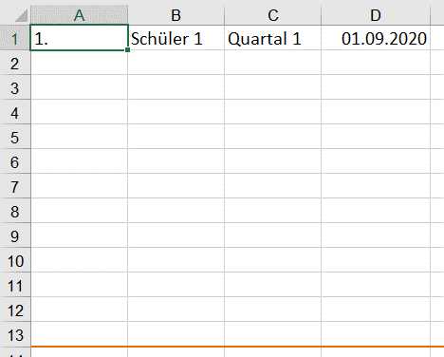

Der Anfasspunkt wird nach unten gezogen.

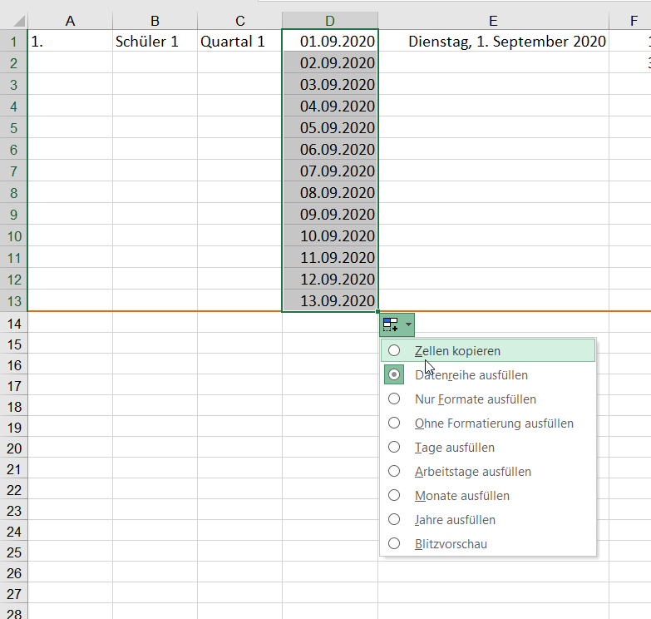
Es wird automatisch weitergezählt.
Ist dies unerwünscht, muss "Zellen kopieren" ausgewählt werden. Somit würde in jeder Zelle 01.09.2020 stehen.
Oder: STRG-Taste drücken

Automatisch ausfüllen
1. | Schüler 1 | Quartal 1 | 2020-09-01 | 2020-09-01 | 1 | 10 | MO | Januar | 1 | 3 | 4 | 7
2. | Schüler 2 | Quartal 2 | 2020-09-02 | 2020-09-02 | 3 | 20 | DI | Februar | 2 | 4 | 6 | 10
3. | Schüler 3 | Quartal 3 | 2020-09-03 | 2020-09-03 | 5 | 30 | MI | März | 3 | 3 | 2 | 5
4. | Schüler 4 | Quartal 4 | 2020-09-04 | 2020-09-04 | 7 | 40 | DO | April | 4 | 4 | 3 | 7
5. | Schüler 5 | Quartal 1 | 2020-09-05 | 2020-09-05 | 9 | 50 | FR | Mai | 5 | 5 | 4 | 9
6. | Schüler 6 | Quartal 2 | 2020-09-06 | 2020-09-06 | 11 | 60 | SA | Juni | 6 | 6 | 2 | 8
7. | Schüler 7 | Quartal 3 | 2020-09-07 | 2020-09-07 | 13 | 70 | SO | Juli | 7 | 3 | 2 | 5
8. | Schüler 8 | Quartal 4 | 2020-09-08 | 2020-09-08 | 15 | 80 | MO | August | 8 | 4 | 3 | 7
9. | Schüler 9 | Quartal 1 | 2020-09-09 | 2020-09-09 | 17 | 90 | DI | September | 9 | 5 | 4 | 9
10. | Schüler 10 | Quartal 2 | 2020-09-10 | 2020-09-10 | 19 | 100 | MI | Oktober | 10 | 6 | 5 | 11
11. | Schüler 11 | Quartal 3 | 2020-09-11 | 2020-09-11 | 21 | 110 | DO | November | 11 | 7 | 6 | 13
12. | Schüler 12 | Quartal 4 | 2020-09-12 | 2020-09-12 | 23 | 120 | FR | Dezember | 12 | 8 | 7 | 15
13. | Schüler 13 | Quartal 1 | 2020-09-13 | 2020-09-13 | 25 | 130 | SA | Januar | 13 | 9 | 8 | 17

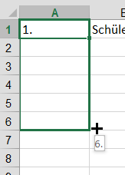
Ziehe mit gedrückter Maustaste nach unten....

